Orientações
PLANILHA MÉTODO 70/30

Como preencher a Planilha

1. Preencha o seu salário, no campo com as letras azuis. Todos os demais
campos de percentuais serão preenchidos automaticamente.

2. Após o preenchimento do seu salário, observe os valores de cada categoria:

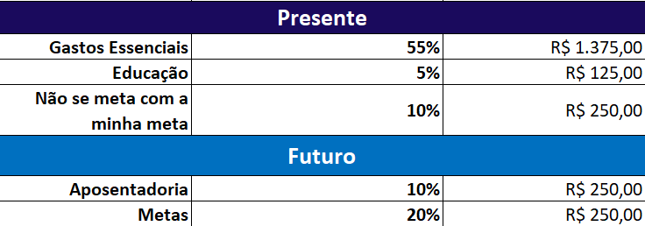
Não precisa editar estes campos, pois são preenchidos automaticamente.
Estes são os valores considerando o
Momento Presente e o
Momento Futuro, conforme o
Método 70/30.

3. Para saber quanto é os 70% do presente e os 30% do futuro, basta olhar nas colunas
ao lado do local onde preencheu o seu salário e considerar o valor em destaque:

4. No vídeo, a Nath fala sobre o cálculo da média dos Gastos Essenciais, para calcular, basta analisar os últimos 6 meses da sua Planilha de Controle de Gastos, e preencher conforme o exemplo abaixo:

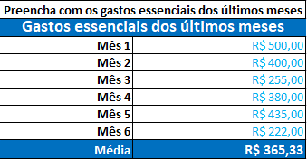

Preencha alterando os campos em azul e veja o valor da média para os seus gastos essenciais.

